상품제안서
스누피 손난로 보조배터리 5000 | 상품코드: F14988

 |  |  |  |  |  |  | 02-412-0044 | www.easy1.co.kr
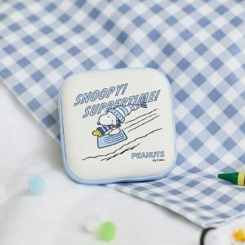

【상세/제작정보】 | 제품 자체에 인쇄는 불가합니다.

【인쇄/포장옵션】 | 스티커 / 포장지포장

【공급단가】 | 수량 | 50~ | 100~ | 500~ | 1,000~ | 2,000~
*VAT별도 | 단가 | 21,600원 | 21,240원 | 20,700원 | 20,330원 | 19,800원

【상품 URL】 | http://www.easy1.co.kr/src/goods_detail.php?gdno=14988

